口味相似的用户
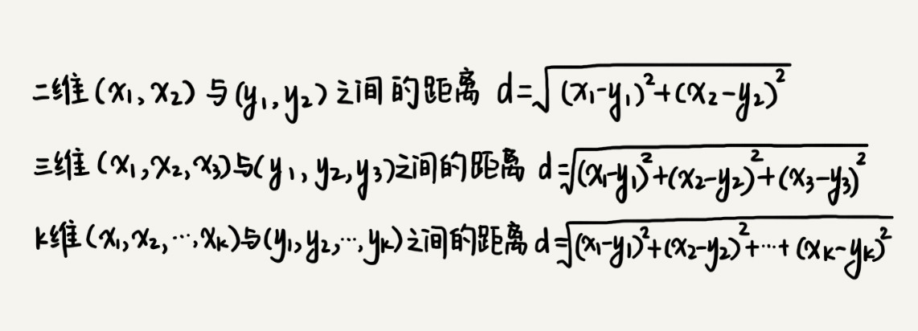
 | 安静 | 睛天 | 十年 | 后来 | 春天里 | 遇见 | 平凡之路 | 勇气 | 存在 | 征服
你 | 5 | 3 | 3 | 0 | -1 | 2 | 5 | 4 | 1 | -1
小明 | 4 | 5 | 2 | 1 | 0 | 3 | 2 | 0 | 1 | 1
小王 | 1 | 0 | 5 | 5 | -1 | 5 | 0 | 0 | 0 | 2
小红 | 3 | 0 | 0 | 3 | 0 | 2 | 0 | 4 | -1 | -1
小百 | 0 | 0 | 0 | -1 | 5 | -1 | 5 | 0 | 4 | 1

计算 | 6
你与小明 | 38 | 6.164414003
你与小王 | 114 | 10.677078252
你与小红 | 61 | 7.8102496759
你与小百 | 118 | 10.862780491

通过计算与你与其他用户喜欢哥曲的欧几里得距离 ，就可以计算出你们两个的相似度，然后把距离越小说明跟你口味越相似，然后把跟你口味相似的用户喜欢的歌曲，推荐给你

